Fotográficos
Serviço realizado | Pavimento | Legenda do registro fotográfico | Resumo/Descrição das atividades realizadas | Registro fotográfico
Instalações de Rede de Dutos | 3° Subsolo | Planta do 3SS Embasamento | Resumo das instalações no Pavimento Rede de dutos VEX-3SS-02 – 25 Metros de dutos Linear (Exaustão comum) VEX-3SS-02 – Instalado (Exaustão comum) VEX-3SS-01 – 10 Metros de dutos Linear (Exaustão de garagem) | 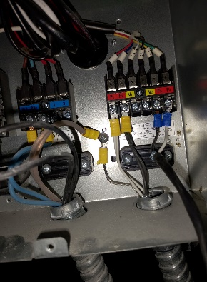
Instalações de Rede de Dutos | 2° Subsolo | Planta do 2SS Embasamento | Resumo das instalações no Pavimento Rede de dutos VEX-2SS-02 – 15 Metros de dutos Linear (Exaustão) VEX-2SS-03 Instalado VEX-2SS-04 Instalado VEX-2SS-02 Instalado | 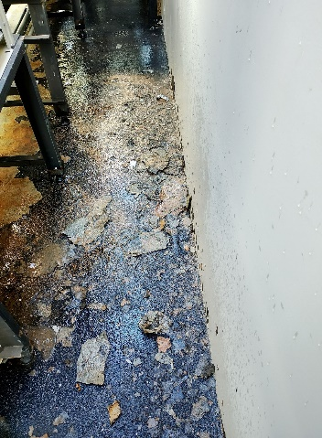
Instalações de infraestrutura frigorifica, Elétrica e Rede de Dutos | 1° Subsolo | Planta do 1SS Embasamento | Resumo das instalações no Pavimento Rede de dutos Dutos tomada de AR EXTERNO (Pressurização) 13 Metros Dutos de exaustão de garagem 14 Metros Difusor lineares 04 Peças | 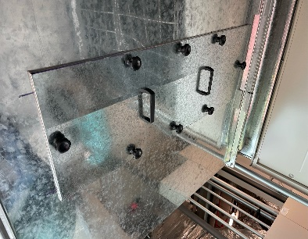
Instalações de Rede de Dutos | Térreo | Planta do Térreo | Resumo das instalações no Pavimento Rede de dutos VAE-TER-01 – 20 Metros de dutos Linear VAE-TER-02 – 20 Metros de dutos Linear VAE-TER-01 – Instalado VAE-TER-02 – Instalado UE-TER-05 – 7 Metros UE-TER-02 – 3,5 Metros | 